INICIO

ASESORIAS
BEJARANOFIT
 | Nombre: | CARLOS DAVID ACOSTA | Plan de Nutrición:
 | Edad: | 23 | Calorías: | 2300 |  | kcal
 | Sexo: | MASCULINO | Carbohidratos | 45% | 259 | g
 | Estatura: | 177 | Proteínas | 30% | 173 | g
 | Peso: | 79 | Grasas | 25% | 64 | g
 | Objetivo: | AUMENTAR MASA |  | 100.0%
 | Nivel de actividad: | LIGERAMENTE ACTIVO

Hola CARLOS según tu estado actual para poder cumplir tu objetivo tus requerimientos básicos serian: • Consumir 2300 calorías al día • Consumiendo 175 gramos de proteína al día (un mínimo de 165g). • Consumiendo un mínimo de g de Grasa de 30g Si ya leíste la "Guía para la Dieta Flexible (IIFYM)" o cuando la leas, encontraras que el objetivo de este estilo de dieta es poder cambiar cada día de alimentos y recetas, para encontrar mayor variedad y menor restricción, lo que conlleva a una mayor estabilidad y adherencia en el plan, y por ende unos mejores y más estables resultados. Así mismo encuentras en la parte superior los macros estipulados, pero como también se menciona en la guía lo mas importante son las Calorías (que en tu caso son 2300) y la proteína (que óptimamente seria 175g, mínimo 165g), las grasas y los carbohidratos pueden variar dependiendo de tus gustos o el día especifico en el que quieras mas de uno que de otro. Eso si, ten en cuenta que debes como mínimo consumir 30g de grasa, para asegurarte un funcionamiento hormonal optimo. Es por esta razón que la primera recomendación y el fin ultimo de este proceso es que mis asesorados puedan llegar a utilizar como expertos la aplicación MyFitensPal, para llevar el registro de la alimentación lo mas exacto posible, y poder hacer las variaciones que se desean en el camino. Pero claro esta que para esto se necesita experiencia y tiempo de aprendizaje, por lo que se que en un principio muchas personas prefieren empezar de una manera menos flexible y con "menor" responsabilidad de tener que decidir o descifrar que alimentos son los indicados para cumplir los objetivos respectivos. Es por esta razón que te presento en este documento las hojas "EJEMPLO", donde podrás encontrar descrito por cada comida que tomas actualmente las posibles variaciones que puedes tener en estas, teniendo en cuenta tu alimentación actual, tus gustos (según los pude percibir mediante el formulario) y claro esta, tus requeri

DIETA
ASESORIAS
BEJARANOFIT
 |  |  |  | Nombre: | CARLOS DAVID ACOSTA |  |  |  |  |  |  | SI
 |  |  |  | Edad: | 23 |  |  |  |  |  |  | NO
 |  |  |  | Sexo: | MASCULINO
 |  |  |  | Estatura: | 177
 |  |  |  | Peso: | 79
 |  |  |  | Objetivo: | AUMENTAR MASA

SEMANA 1
 |  | CALORIAS | CARBOHIDRATOS | GRASA | PROTEÍNA | PESO | NIVEL DE HAMBRE | NIVEL DE CANSANCIO | HORAS DE SUEÑO | ¿ENTRENASTE? | COMENTARIOS - CARDIO x 5 sesiones de x 30 MIN (o un total de 150min a la semana)
OBJTEIVO |  | 2300 | 259 | 64 | 173 | 79.00
Lunes | 2022-01-24 | 2300 | 259 | 64 | 173
Martes | 2022-01-25 | 2300 | 259 | 64 | 173
Miercoles | 2022-01-26 | 2300 | 259 | 64 | 173
Jueves | 2022-01-27 | 2300 | 259 | 64 | 173
Viernes | 2022-01-28 | 2300 | 259 | 64 | 173
Sabado | 2022-01-29 | 2300 | 259 | 64 | 173
Domingo | 2022-01-30 | 2300 | 259 | 64 | 173
Promedio Semanal |  | 2300 | 259 | 64 | 173

SEMANA 2
 |  | CALORIAS | CARBOHIDRATOS | GRASA | PROTEÍNA | PESO | NIVEL DE HAMBRE | NIVEL DE CANSANCIO | HORAS DE SUEÑO | ¿ENTRENASTE? | COMENTARIOS - CARDIO x 5 sesiones de x 30 MIN (o un total de 150min a la semana)
OBJTEIVO |  | 2300 | 259 | 64 | 173
Lunes | 2022-01-31 | 2300 | 259 | 64 | 173
Martes | 2022-02-01 | 2300 | 259 | 64 | 173
Miercoles | 2022-02-02 | 2300 | 259 | 64 | 173
Jueves | 2022-02-03 | 2300 | 259 | 64 | 173
Viernes | 2022-02-04 | 2300 | 259 | 64 | 173
Sabado | 2022-02-05 | 2300 | 259 | 64 | 173
Domingo | 2022-02-06 | 2300 | 259 | 64 | 173
Promedio Semanal |  | 2300 | 259 | 64 | 173

SEMANA 3
 |  | CALORIAS | CARBOHIDRATOS | GRASA | PROTEÍNA | PESO | NIVEL DE HAMBRE | NIVEL DE CANSANCIO | HORAS DE SUEÑO | ¿ENTRENASTE? | COMENTARIOS - CARDIO x 5 sesiones de x 30 MIN (o un total de 150min a la semana)
OBJTEIVO |  | 2300 | 259 | 64 | 173
Lunes | 2022-02-07
Martes | 2022-02-08
Miercoles | 2022-02-09
Jueves | 2022-02-10
Viernes | 2022-02-11
Sabado | 2022-02-12
Domingo | 2022-02-13
Promedio Semanal

SEMANA 4
 |  | CALORIAS | CARBOHIDRATOS | GRASA | PROTEÍNA | PESO | NIVEL DE HAMBRE | NIVEL DE CANSANCIO | HORAS DE SUEÑO | ¿ENTRENASTE? | COMENTARIOS - CARDIO x 5 sesiones de x 30 MIN (o un total de 150min a la semana)
OBJTEIVO |  | 2300 | 259 | 64 | 173
Lunes | 2022-02-14
Martes | 2022-02-15
Miercoles | 2022-02-16
Jueves | 2022-02-17
Viernes | 2022-02-18
Sabado | 2022-02-19
Domingo | 2022-02-20
Promedio Semanal

EJERCICIO
ASESORIAS
BEJARANOFIT
 |  |  | Nombre: |  |  |  |  |  |  |  |  |  | SI | SI
 |  |  | Edad: |  |  |  |  |  |  |  |  |  | NO | NO
 |  |  | Sexo:
 |  |  | Estatura:
 |  |  | Peso:
 |  |  | Objetivo:
 | BB= Barra o Barbell y DB= Mancuernas o Dumbbell
 |  |  |  |  |  |  |  |  | SEMANA 1
DIA 1 /// LEGS 1
 |  | SETS DE CALENTAMIENTO | SETS DE TRABAJO | REPS | DESCANSO | SUTITUTO 1 | SUSTITUTO 2 | Carga/RIR | REALIZADO
 |  |  |  |  |  |  |  |  | SETS | REPS | CARGA | RIR

A | Back squat | 3 | 1 | 6 | 3-4 min | Hack Squat | Bulgarian split squat | 2
B | Barbell Rumanian Dead Lift | 2 | 3 | 12-15 | 1-2 min | DB Rumanian DeadLift | 45° Hyperextension | 1
C | Barbell Hip Thrust | 1 | 2 | 15 | 1-2 min | DB Step-Up | Goblet Squat | 2
D | Good Morning | 1 | 3 | 15-20 | 1-2 min | Nordic Ham Curl | Lying Leg Curl | 1
E | MACHINE SEATED HIP ABDUCTION | 1 | 3 | 8-10 | 0 | PLATE HIP ABDUCTION | CABLE HIP ABDUCTION | 3
F1 | Decline Plate-Weighted Crunch | 1 | 3 | 8-10 | 0 | Cable Crunch | Machine Crunch | 3
F2 | Plank | 1 | 3 | 30s | 1-2MIN | Ab Wheel | Pallof Press | 0
DIA 2 /// PUSH 1
 |  | SETS | SETS | REPS | DESCANSO | SUTITUTO 1 | SUSTITUTO 2 | Carga/RIR | REALIZADO
 |  |  |  |  |  |  |  |  | SETS | REPS | CARGA | RIR

A | Machine Shoulder Press | 2 | 3 | 10-12 | 2-3 min | Seated DB Shoulder Press | Seated Barbell Shoulder Press | 1
B | Lat Pulldown | 4 | 3 | 15 a 20 | 45s | Machine Pulldown | Pull-Up | 2
C | Skull Crusher | 1 | 3 | 12 | 2-3 min | DB Skull Crusher | Overhead Triceps Extension | 3
D | DB Row | 2 | 3 | 12 | 2-3 min | Single-Arm Seated Row | Meadows Row | 3
E1 | Cable Lateral Raise | 1 | 3 | 15-20 | 1-2 min | DB Lateral Raise | Machine Lateral Raise | 1
E2 | Face Pull | 1 | 3 | 20 | 1-2MIN | Reverse Cable Flye | Bent-Over Reverse DB Flye | 1
F1 | DB Incline Curl | 1 | 3 | 12-15 | 1-2 min | Cable Curl | DB Curl | 1
F2 | Overhead Triceps Extension | 0 | 2 | 15 | 1-2MIN | Single-Arm Tricep Pressdown | Single-Arm Cable Tricep Kickback | 1
DIA 3 /// LEGS 2
 |  | SETS | SETS | REPS | DESCANSO | SUTITUTO 1 | SUSTITUTO 2 | Carga/RIR | REALIZADO
 |  |  |  |  |  |  |  |  | SETS | REPS | CARGA | RIR

A | Barbell Hip Thrust | 1 | 2 | 15 | 1-2 min | DB Step-Up | Goblet Squat | 1
B | 45° Hyperextension | 0 | 2 | 10-12 | 2-3 min | 1 leg Deadlift | Barbell Hip Thrust | 3
C | Leg Press | 3 | 4 | 12-15 | 1-2 min | Goblet Squat | Walking Lunge | 1
D1 | KettleBell Swing | 1 | 3 | 15-20 | 1-2 min | DB Step-Up | Goblet Squat | 1
D2 | Sliding Leg Curl | 1 | 3 | 15-20 | 1-2 min | Nordic Ham Curl | Lying Leg Curl | 1
E1 | Cable Glute Kick Back | 1 | 4 | 10 | 1-2 min | Standing Calf Raise | Leg Press Calf Raise | 1
E2 | Cable Abduction | 1 | 4 | 10 | 1-2 min | MACHINE SEATED HIP ABDUCTION | PLATE HIP ABDUCTION | 1
F1 | Hanging Leg Raise | 1 | 3 | 6-8 | 1-2 min | Roman Chair Leg Raise | Reverse Crunch | 2
F2 | V sit-up | 3 | 3 | 12-15 | 1-2 min | Cable Crunch | Machine Crunch | 1
DIA 4 /// PULL 1
 |  | SETS | SETS | REPS | DESCANSO | SUTITUTO 1 | SUSTITUTO 2 | Carga/RIR | REALIZADO
 |  |  |  |  |  |  |  |  | SETS | REPS | CARGA | RIR

A | Bench Press | 3 | 1 | 6 | 2-3 min | DB Bench Press | Machine Chest Press | 2
B | 1-Arm Lat Pull-Down | 1 | 3 | 8 | 3-4 min | 1-Arm Lat Pull-In | Remo Unlitareal arodillado | 2
C | Machine Shoulder Press | 2 | 3 | 10-12 | 2-3 min | Seated DB Shoulder Press | Seated Barbell Shoulder Press | 1
D | Chest-Supported Row | 2 | 3 | 8 a 10 | 0 | Seal Row | Cable Seated Row | 1
E1 | Cable Lateral Raise | 1 | 3 | 15-20 | 1-2 min | DB Lateral Raise | Machine Lateral Raise | 1
E2 | Reverse Pec Deck | 1 | 3 | 15-20 | 1-2 min | Reverse Cable Flye | Bent-Over Reverse DB Flye | 1
F | Preacher Curl | 0 | 2 | 15 | 1-2MIN | Spider Curl | Bayesian Curl | 0
G | Skull Crusher | 1 | 3 | 12 | 2-3 min | DB Skull Crusher | Overhead Triceps Extension | 3
DIA 5 /// OPCIONAL: LEGS 2
 |  | SETS | SETS | REPS | DESCANSO | SUTITUTO 1 | SUSTITUTO 2 | Carga/RIR | REALIZADO
 |  |  |  |  |  |  |  |  | SETS | REPS | CARGA | RIR

A | Deadlift | 3 | 1 | 12-15 | 1-2 min | 1 leg Deadlift | Barbell Hip Thrust | 1
B | Barbell Hip Thrust con Pausa Arriba de 3s | 1 | 2 | 15 | 1-2 min | Good Morning | 45° Hyperextension | 3
C | Walking Lunge | 1 | 2 | 15 | 1-2 min | DB Step-Up | Goblet Squat | 2
D | Frog Pump | 1 | 3 | 15-20 | 1-2 min | Reverese Hyper | Quadrupet Hidrant | 1
E | Leg Extension | 1 | 3 | 15-20 | 1-2 min | DB Step-Up | Goblet Squat | 1
F | MACHINE SEATED HIP ABDUCTION | 1 | 3 | 8-10 | 0 | PLATE HIP ABDUCTION | CABLE HIP ABDUCTION | 3
G1 | Ab Wheel | 1 | 3 | 6-8 | 1-2 min | Roman Chair Leg Raise | Reverse Crunch | 2
G2 | Pallof Press | 3 | 3 | 12-15 | 1-2 min | Cable Crunch | Machine Crunch | 1

PROGRESO
PROGRESO

EJEMPLO (1)
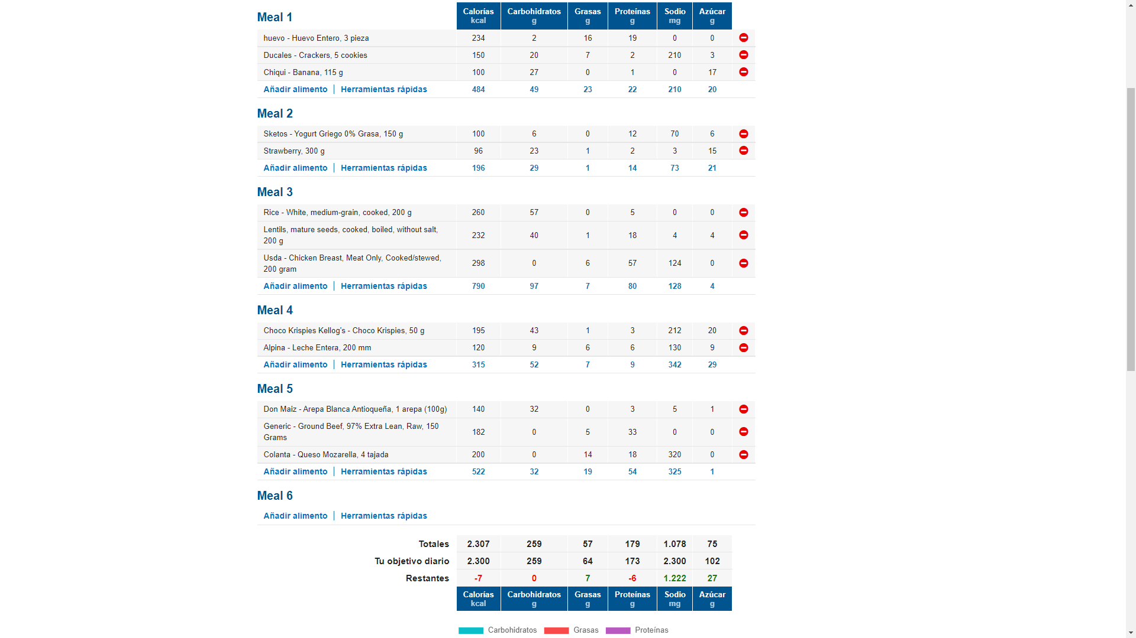
Huevo (en la preparación que mas te guste pero sin adicionar nada de aceite/mantequilla extra) + galletass ducales x5

yogurt girego mara sketos es de las mejores marcas que tenemos en lmercado

Lentejas con Arroz + Pechuga de Pollo

Porcion de cereal (convencional, tipo zucaritas, chocokrispies, etc) en leche entera

Arepa con queso y carne molida/desmechada

EJEMPLO (2)
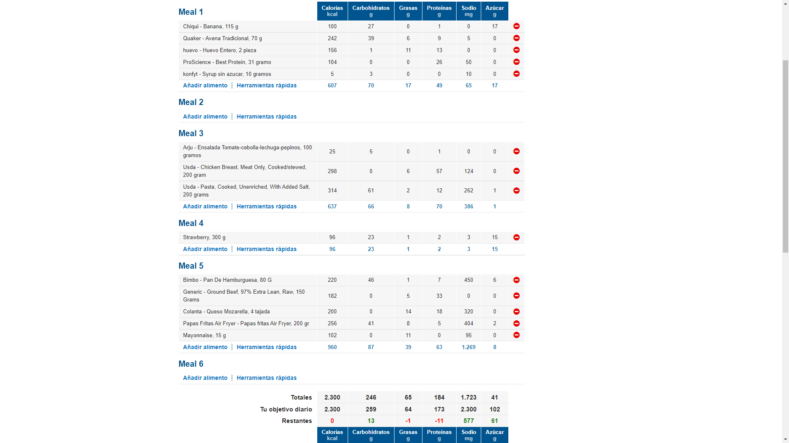

Receta de pancakes de proteína: Mezclar todo en la licuadora, cocinar, y decorar con syrup sin azucar

Pasta + Pollo + Ensalada

Hamburguesa casera con carne molida 97% libre de grasa, queso y pan + papas “fritas” preparadas al sartén/horno/air Fryer

